英雄需求表
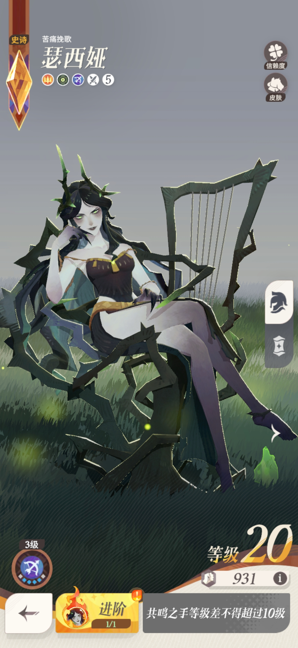
角色名 | 瑟西娅 | 阵营 | 亡灵眷族 | 武器 | 无
性别 | 女 | 职业 | 射手 | 品质 | 超稀有
角色故事 |  | 故事内容
传闻1 |  | 瑟西娅的仆人没有固定的名字，如何称呼他主要看瑟西娅当日的心情
传闻2 |  | 据说，瑟西娅独处时偶尔会哼出一首曾经在耀光流行，现在却已无人知晓的曲调
传闻3 |  | 3日前，圣石镇毗邻的小镇上出现了一名疑似亡灵的女性。该女性于店铺橱窗外驻足片刻，并无异动，随后离开。--出自”隐士”的报告
传闻4 |  | 据一些亡灵猎人的小道消息说，瑟西娅的背后是班题斯帝国
传闻5 |  | 瑟西娅常常毫无来由地发怒，还好她的仆人没有痛觉，不会为此吃苦头
传闻6 |  | 据说，瑟西娅是某个渴望着生命力的亡灵组织的成员。耀光帝国的不少人对此相当留意
传闻7 |  | 不知为什么，瑟西娅的仆人身上似乎有一些不知来历的绿裔气息
传闻8 |  | …
传闻9 |  | …
传闻10 |  | …
人物形象 |  | 形象需求
角色定位 |  | 御姐
关键元素 |  | 荆棘
主要颜色 |  | 符合亡灵眷族的暗绿色
人物动画 |  | 动画需求
主页动画 |  | 瑟西娅一开始背对玩家，随后转过身，腿由并排变成翘腿，进入待机动画
待机动画 |  | 瑟西娅坐在由荆棘编制的椅子上，整体处于斜靠、翘腿姿势，右边有一个荆棘竖琴，地面上有升腾的绿色火焰和黄色光点特效
交互动画1 |  | 瑟西娅侧过头弹琴若干次然后抚过琴弦，随后头转回来打哈欠
交互动画2 |  | 瑟西娅右手在手掌上召唤出小的”卡莱尔先生“，并左右拨弄他，随后往正上方丢出，变大的”卡莱尔先生“从空中落下，侧过头背对着瑟西娅。在若干秒后，瑟西娅左手做挥手状，”卡莱尔先生“头微微侧过，随机略微蹲下蓄力向右跳出屏幕
攻击动画 |  | 瑟西娅右手向前挥手射出一枚暗绿色锥形光刺，光刺尾部需要有拖长的焰尾
暴击动画 |  | …
眩晕动画 |  | 瑟西娅的荆棘座椅塌陷，瑟西娅向后瘫倒
胜利动画 |  | …
人物技能
技能名称 |  | 技能效果 |  | 动效需求
女王之召 |  | 选择一个格子，在该位置唤醒卡莱尔先生协助作战。卡莱尔先生继承100%英雄属性，普通攻击对面前1格扇形范围内的所有敌人造成170%伤害，且最大生命值额外提高45%，但每秒失去4%最大生命值。被召唤时，卡莱尔先生会释放"苦痛缚身":对周围2格内所有敌人施加缠绕，被缠绕的目标无法行动，且每秒受到，140%伤害，持续2秒。再次使用本技能时，若卡莱尔先生已在场上，则使其回复至满血，并再次释放"苦痛缚身"。 |  | 动作需求：…
 |  |  |  | 特效需求：…
大地的供奉 |  | 从大地中汲取力量，使自己和卡莱尔先生的攻击速度提升45点，持续8秒。 |  | 动作需求：瑟西娅左手向上举起作召唤状
 |  |  |  | 特效需求：脚下出现圆形幽绿色火焰法阵，并升腾起火焰
钻心利刺 |  | 被动地，瑟西娅与卡莱尔先生获得20点防御穿透。每当瑟西娅累计进行3次普通攻击，自己的下一次普通攻击将获得强化，伤害提高至220%。 |  | 动作需求：在原普通攻击动作的基础上，加强蓄力的感觉，同时射出去的光刺和尾焰可以更大一点
 |  |  |  | 特效需求：无
英雄专精 |  | 战斗中，自身提高15点攻击速度。且卡莱尔先生在场上存在期间，额外提升9点攻击速度。 |  | 动作需求：…
 |  |  |  | 特效需求：…
荆棘审判 |  | 对一名敌人施加强力缠绕，被缠绕的目标无法行动，且每秒受到60%伤害，持续4秒。自身每秒会从受该技能影响的目标身上永久吸取1.5%的护甲与魔抗，并与卡莱尔先生共享吸取到的属性值。对于每个目标，最多只能通过该方式吸取8次属性值，该技能会优先对不处于免疫控制状态、且吸取次数还未达到上限的敌人使用。 |  | 动作需求：…
 |  |  |  | 特效需求：…
觉醒之力 |  | 技能”钻心利刺"触发所需的普通攻击次数降低1次。 |  | 动作需求：无
 |  |  |  | 特效需求：无

